exemplo
exemplo da página 79
cálculo do valor justo de uma opção de compra europeia
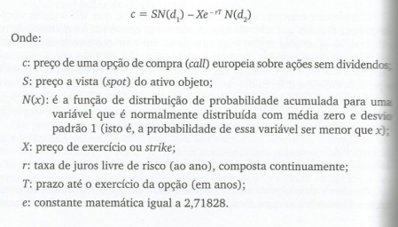
S: preço a vista (spot) do ativo objeto | 50
X: preço de exercício ou strike | 42
r: taxa de juros livre de risco | 10%
T: prazo até o exercício da opção (em anos) | 0.25
Sigma: volatilidade do ativo objeto | 30%
d1 | 1.404022581
d2 | 1.254022581
N(d1) | 0.91984393725
N(d2) | 0.89508310101

c: valor da opção | 9.33

0.4681
0.5319

0.409

